상품제안서
우승특로피 / 전18)109-3(소) | 상품코드: S17643

 |  |  |  |  |  |  | 02-713-8555 | www.synergygift.co.kr
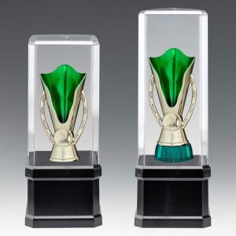

【상세/제작정보】

【인쇄/포장옵션】 | 풀칼라 / 별도문의

【공급단가】 | 수량 | 24~ | 50~ | 100~ | 500~ | 1,000~
*VAT별도 | 단가 | 14,650원 | 14,110원 | 13,560원 | 13,020원 | 12,690원

【상품 URL】 | https://www.synergygift.co.kr:443/src/goods_detail.php?gdno=8151

